INSTRUCCIONES
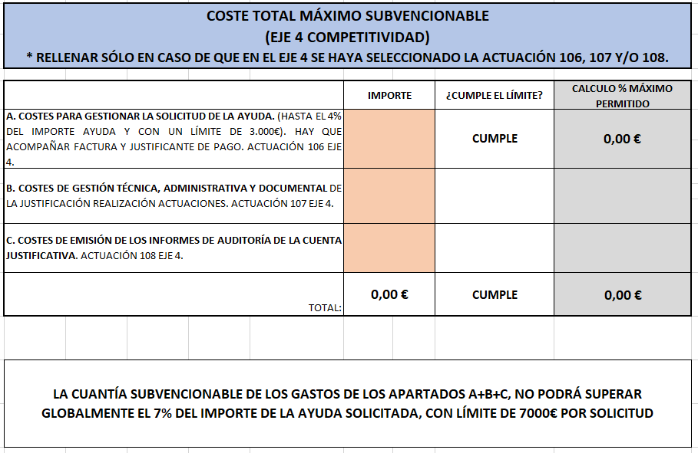
DATOS DEL PROCEDIMIENTO | CÓDIGO DEL PROCEDIMIENTO
AYUDAS A LA MODERNIZACIÓN DE LOS ALOJAMIENTOS Y MEJORA EN LA TRANSICIÓN VERDE, EFICIENCIA ENERGÉTICA Y TRANSFORMACIÓN DIGITAL | 3673
1. EN LA PESTAÑA GENERAL, CUMPLIMENTAR SÓLO EL NOMBRE PROPIETARIO / EXPLOTADOR Y CIF: (LAS CELDAS QUE HAY QUE RELLENAR EN EL EXCEL SON DE ESTE COLOR ANARANJADO)

2. ¡MUY IMPORTANTE! EN LAS PESTAÑAS DE ALOJAMIENTOS, LO PRIMERO QUE HAY QUE MARCAR ES EL AÑO DE CONSTRUCCIÓN O REFORMA INMUEBLE; UTILIZANDO EL DESPLEGABLE HABILITADO PARA ELLO.

3. CONTINUAMOS CON LA PESTAÑA DE ALOJAMIENTOS, Y SE RELLENA EL NOMBRE ALOJAMIENTO, LA SIGNATURA Y EL TIPO DE ALOJAMIENTO CORRESPONDIENTE (HOTELERO O EXTRAHOTELERO) EN EL DESPLEGABLE MARCAR EL "SI", Y A CONTINUACIÓN INDICAMOS EL Nº DE PLAZAS EN LA CASILLA QUE CORRESPONDA SEGÚN SI ES HOTELERO O EXTRAHOTELERO.

4. UNA VEZ RELLENADO LO ANTERIOR, DEBERÁ CUMPLIMENTAR LAS ACTUACIONES Y LOS IMPORTES DE CADA UNO DE LOS EJES CORRESPONDIENTES:
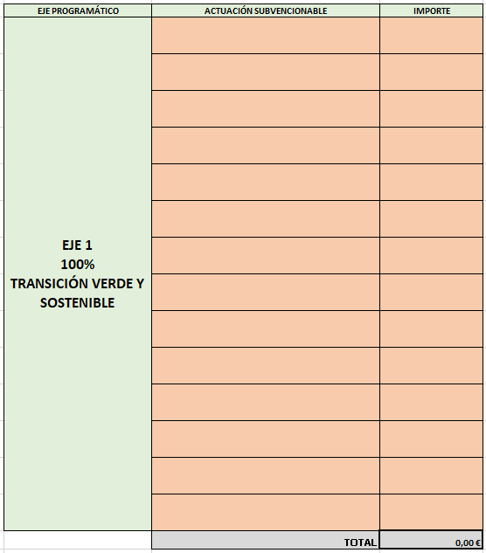

5. SI TIENE MÁS DE UN ALOJAMIENTO TENDRÁ QUE SEGUIR CUMPLIMENTADO CADA PESTAÑA (ALOJAMIENTO 1, ALOJAMIENTO 2…).

6. UNA VEZ CUMPLIMENTADOS TODOS LOS DATOS EN LAS PESTAÑAS DE ALOJAMIENTOS, EN LA PESTAÑA GENERAL PODRÁ COMPROBAR SI CUMPLE CON LOS % MÍNIMOS ASIGNADOS A CADA EJE. EJEMPLO:

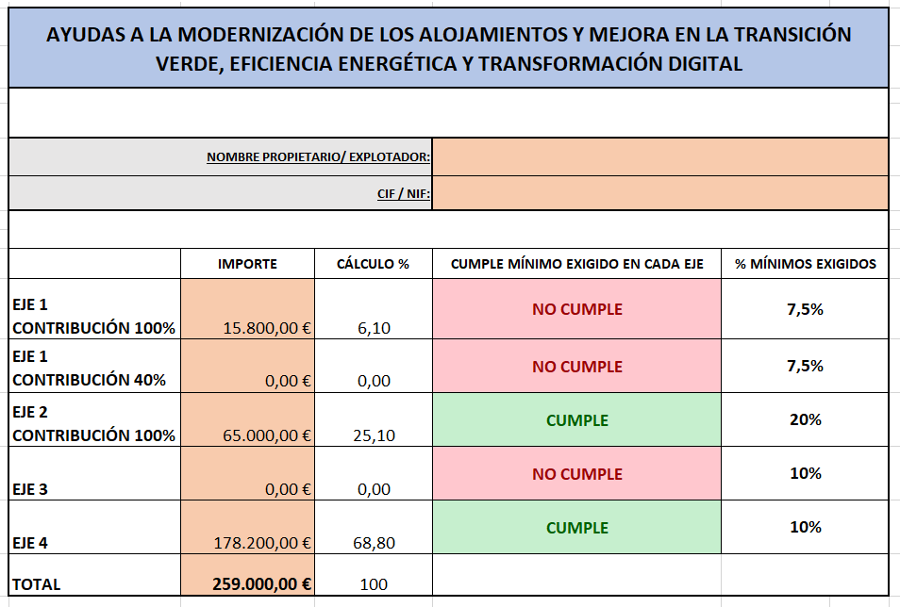

7. EN CASO DE HABER OBTENIDO AYUDAS DE MINIMIS (SEGÚN CERTIFICADO), CONSIGNAR EL IMPORTE EN ESTE APARTADO, A FIN DE TENER EN CUENTA EL MÁXIMO PERMITIDO A SOLICITAR.

8. POR ÚLTIMO, A EFECTOS DE COMPROBACIÓN, RELLENAR SÓLO LOS IMPORTES DEL APARTADO A, B Y C; EN CASO DE QUE TENGA COSTES PARA GESTIONAR LA SOLICITUD Y/O JUSTIFICACIÓN DE LA AYUDA. UNA VEZ RELLENADOS, NOS INDICARÁ A LA DERECHA SI EL IMPORTE CUMPLE EL PORCENTAJE/ CANTIDAD MÁXIMA PERMITIDA.

